상품제안서
보틀로만 PET 투명 핸디보틀 | 상품코드: S46041

 |  |  |  |  |  |  | 02-713-8555 | www.synergygift.co.kr
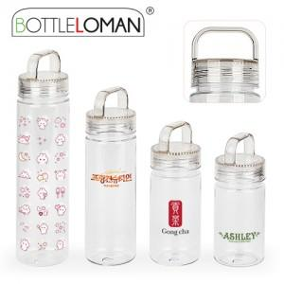

【상세/제작정보】 | <span style="font-size: 14pt;">※ 용량별 운임비 정책이 상이합니다.</span><p>&nbsp;</p><p><span style="font-size: 12pt;">* 300ml, 350ml 입수량 100개 / 운임비 4,500원(VAT별도)</span></p><p><span style="font-size: 12pt;">* 500ml 입수량 70개 / 운임비 4,500원(VAT별도)</span></p><span style="font-size: 12pt;">* 700ml 입수량 50개 / 운임비 4,500원(VAT별도)</span>

【인쇄/포장옵션】 | 실크 / 포장지포장

【공급단가】 | 수량 | 100~ | 300~ | 1,000~ | 3,000~ | 10,000~
*VAT별도 | 300ml(품절) | 2,210원 | 2,090원 | 1,980원 | 1,930원 | 1,900원
 | 350ml | 2,210원 | 2,090원 | 1,980원 | 1,930원 | 1,900원
 | 500ml | 2,340원 | 2,210원 | 2,100원 | 2,050원 | 2,010원
 | 700ml | 2,600원 | 2,460원 | 2,340원 | 2,280원 | 2,240원

【상품 URL】 | https://www.synergygift.co.kr:443/src/goods_detail.php?gdno=46041

